상품제안서
CE485 클린바스 심플 가정용화장실 무타공 벽걸이형 실리콘 전동칫솔 수납대 | 상품코드: F24200

 |  |  |  |  |  |  | 02-412-0044 | www.easy1.co.kr
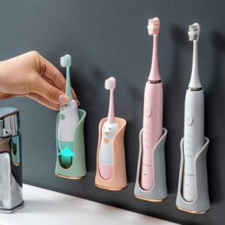

【상세/제작정보】 | 실리콘 전동칫솔 수납대

【인쇄/포장옵션】 | 실크 / 포장불가능

【공급단가】 | 수량 | 100~ | 300~ | 500~ | 1,000~ | 3,000~
*VAT별도 | 단가 | 4,550원 | 4,480원 | 4,370원 | 4,200원 | 4,020원

【상품 URL】 | http://www.easy1.co.kr/src/goods_detail.php?gdno=24200

